v0.5
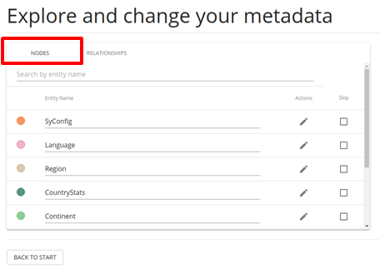
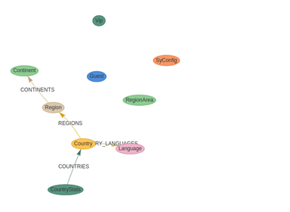
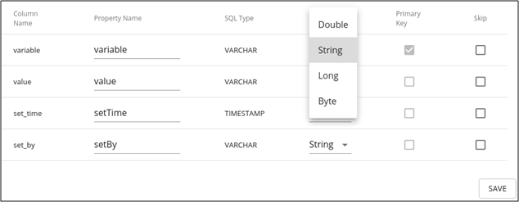
GDBMS 이관 도구 요구사항 정의서

약어
GDB | Graph Database
RDB | Relational Database
RG | RDB to GDB
GR | GDB to RDB
TRAN | Transformation
MIGR | Migration
CM | Common
CONN | Connection
IF | Interface
RSLT | Result

2021.10.13
Category | Sub-category | REQ-ID | Title | Description | Priority | Author | Updated | etc.
RDB to GDB | Transformation | RG-TRAN-01 | 메타데이터 획득 | RDB의 메타 데이터를 가져온다 | 1 | 마인기 | 2021-10-07
 |  | RG-TRAN-02 | 메타데이터를 모델로 변환 | 가져온 메타 데이터기반으로 RDB to GDB 변환(매핑) 기능을 제공한다. | 1 | 마인기 | 2021-10-07
 |  | RG-TRAN-03 | 모델 변환 시각화 | 매핑된 모델의 시각화 정보를 제공한다. | 1 | 마인기 | 2021-10-07 | - 이관될 형태를 보여줌 (ReadOnly) - Neo4j ETL Tool에서 보여주는 시각화 정도 수준
 |  | RG-TRAN-04 | 정점(Vertex) 속성 설정 | 시각화 된 그래프에서 정점의 속성 설정/변경할 수 있는 기능을 제공한다. | 1 | 마인기 | 2021-10-07 | 속성 범위 - 프로퍼티 이름 변경 - 대상 데이터 타입 변경
 |  | RG-TRAN-05 | 정점 속성 Skip 설정 | 이관 시 불필요한 정점를 Skip 설정할 수 있는 기능을 제공한다. | 1 | 마인기 | 2021-10-12
 |  | RG-TRAN-06 | 간선(Edge) 속성 설정 | 시각화 된 그래프에서 간선의 속성 설정/변경할 수 있는 기능을 제공한다. | 1 | 마인기 | 2021-10-07
 |  | RG-TRAN-07 | 간선 속성 Skip 설정 | 이관 시 불필요한 간선을 Skip 설정할 수 있는 기능을 제공한다. | 1 | 마인기 | 2021-10-12
 |  | RG-TRAN-08 | 간선 연결 변경 설정 | 시각화 된 그래프에서 간선 연결을 변경할 수는 기능을 제공한다. | 2 | 오명환 | 2021-10-13
 |  | RG-TRAN-09 | 간선 연결 변경 설정 | FK가 없는 경우 relationship 자동으로 찾아 추천하는 방법을 제공한다. | 3 | 오명환 | 2021-10-13
 | Migration | RG-MIGR-01 | Export Data | 메타 데이터에 따라서 RDB 데이터를 export 하는 기능을 제공한다. | 1 | 마인기 | 2021-10-07
 |  | RG-MIGR-02 | Import Data | RDB 데이터를 GDB에 온라인으로 import 하는 기능을 제공한다. | 1 | 마인기 | 2021-10-07
 |  | RG-MIGR-03 | Export file for GDB | RDB 데이터를 GDB 도구가 import 할 수 있는 형태의 파일로 생성하는 기능을 제공한다 | 3 | 마인기 | 2021-10-07
 |  | RG-MIGR-04 | 증분 이관 | RDB의 증분 데이터 이관 기능을 지원한다. (CUBRID에서 특정 시점 이후 변경된 데이터만 증분 이관) | 2 | 마인기 | 2021-10-07
GDB to RDB | Transformation | GR-TRAN-01 | GDB 질의 입력 | GDB 질의를 입력 받는다 (사용자 직접 입력 or 파일) | 1 | 마인기 | 2021-10-12 | SQL Migration 이관 방식 유사
 |  | GR-TRAN-02 | 질의 결과 변환 | 질의 결과를 기반으로 데이터(GDB to RDB) 변환(매핑) 기능을 제공한다 | 1 | 마인기 | 2021-10-12
 | Migration | GR-MIGR-01 | Import Data | 맵핑된 데이터를 JDBC Driver를 이용하여 RDB에 import 한다 | 1 | 마인기 | 2021-10-12
 |  | GR-MIGR-02 | Export file for RDB | GDB data를 CUBRID가 import 할 수 있는 형태의 File로 생성하는 기능을 제공한다 | 3 | 오명환 | 2021-10-07
Common | Connection | CM-CONN-01 | RDB 연결 설정 : 추가 기능 | RDB 연결 정보를 추가하는 기능을 제공한다 | 1 | 마인기 | 2021-10-12
 |  | CM-CONN-02 | RDB 연결 설정 : 삭제 기능 | RDB 연결 정보를 삭제하는 기능을 제공한다 | 1 | 마인기 | 2021-10-12
 |  | CM-CONN-03 | RDB 연결 설정 : 수정 기능 | RDB 연결 정보를 변경하는 기능을 제공한다 | 1 | 마인기 | 2021-10-12
 |  | CM-CONN-04 | GDB 연결 설정 : 추가 기능 | GDB 연결 정보를 추가하는 기능을 제공한다 | 1 | 마인기 | 2021-10-12
 |  | CM-CONN-05 | GDB 연결 설정 : 삭제 기능 | GDB 연결 정보를 삭제하는 기능을 제공한다 | 1 | 마인기 | 2021-10-12
 |  | CM-CONN-06 | GDB 연결 설정 : 수정 기능 | GDB 연결 정보를 변경하는 기능을 제공한다 | 1 | 마인기 | 2021-10-12
 |  | CM-CONN-07 | 연결 테스트 | 연결 설정을 이용하여 연결 테스트 기능을 제공한다 | 1 | 마인기 | 2021-10-07
 | Migration | CM-MIGR-01 | Multi thread support | 이관시 사용하는 thread의 수를 조절할 수 있는 기능을 제공한다. | 1 | 마인기 | 2021-10-07
 |  | CM-MIGR-02 | Export CMT Script | CLI 로 마이그레이션 수행할 수 있도록 CMT Migration Script(XML) 파일을 Export 하는 기능 제공 (G2R, R2G 용) | 2 | 마인기 | 2021-10-07
 | Interface | CM-IF-01 | CLI 제공 | CLI를 이용한 이관 기능을 제공한다 | 2 | 마인기 | 2021-10-07
 |  | CM-IF-02 | GUI 제공 | GUI를 이용한 이관 기능을 제공한다 | 1 | 마인기 | 2021-10-07
 |  | CM-IF-03 | GDB interface | GDB 연결 및 이관을 위해서 GraphDB Driver를 사용한다 | 1 | 마인기 | 2021-10-07
 |  | CM-IF-04 | RDB interface | RDB 연결 및 이관을 위해서 JDBC Driver를 사용한다 | 1 | 마인기 | 2021-10-07
 | Result | CM-RSLT-01 | 이관 요약 (summary) 기능 | 이관 결과의 요약 기능을 제공한다 | 1 | 마인기 | 2021-10-07
 |  | CM-RSLT-02 | 에러 로그 기능 | 오류 로그를 출력하는 기능을 제공한다 | 2 | 마인기 | 2021-10-07

참조 자료

